界面&功能
通用TIPS，副本结算，小弹窗 |  |  |  | 功能总览

 | 功能入口

 | 1.主界面右下角侧边功能栏点击图标进入

 | 通用TIPS |  |  | 功能规则

 | 1.常规道具TIPS

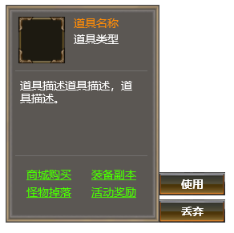

1
 |  | 1.常规道具图标，名称，类型
 |  | ▶ | 显示道具图标
 |  | ▶ | 显示道具名称
2
 |  | ▶ | 显示道具类型
4

 |  | 2.道具描述
 |  | ▶ | 显示道具描述
3

 |  | 3.显示获取途径链接
 |  | ▶ | 显示获取途径链接：获取途径文字+下划线

 |  | 4.操作按钮区
 |  | ▶ | 使用：无法使用则不显示
 |  | ▶ | 丢弃：丢弃或销毁道具

 | 2.常规装备TIPS

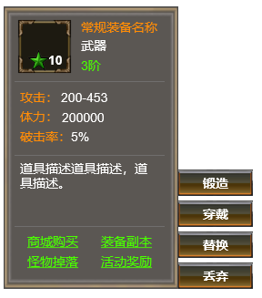
5
 |  | 5.装备信息
 |  | ▶ | 装备图标
 |  | ▶ | 装备名称
 |  | ▶ | 装备星级
 |  | ▶ | 装备阶数

6
 |  | 6.装备属性
 |  | ▶ | 装备属性显示区，一行显示1条，根据属性条数自行拉长显示区域
7
 |  | 7.装备操作按钮区
 |  | ▶ | 锻造：打开锻造界面
 |  | ▶ | 穿戴/替换：根据当前部位状态显示不同

 | 3.生肖TIPS

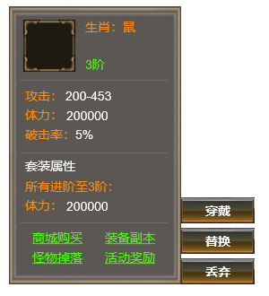
 |  | 8.生肖套装信息
 |  | ▶ | 当前套装阶数时，该部位提供的额外属性加成

 |  | 9.生肖操作按钮区
 |  | ▶ | 穿戴/替换：根据当前部位状态显示不同
8

9

10
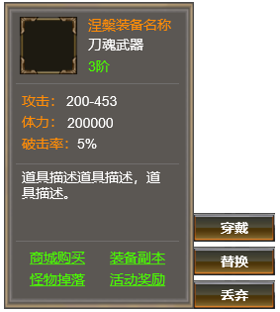
 | 4.涅槃装备TIPS
 |  | 10.涅槃装备信息
 |  | ▶ | 涅槃装备名称
 |  | ▶ | 涅槃装备套装类型
 |  | ▶ | 涅槃装备等阶

 | 5.技能信息tips

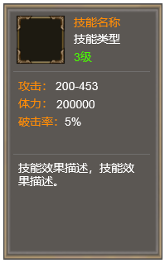

 | 胜利失败

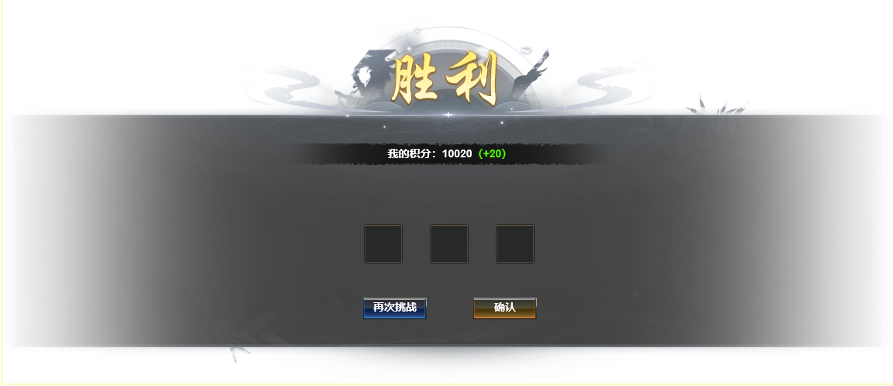

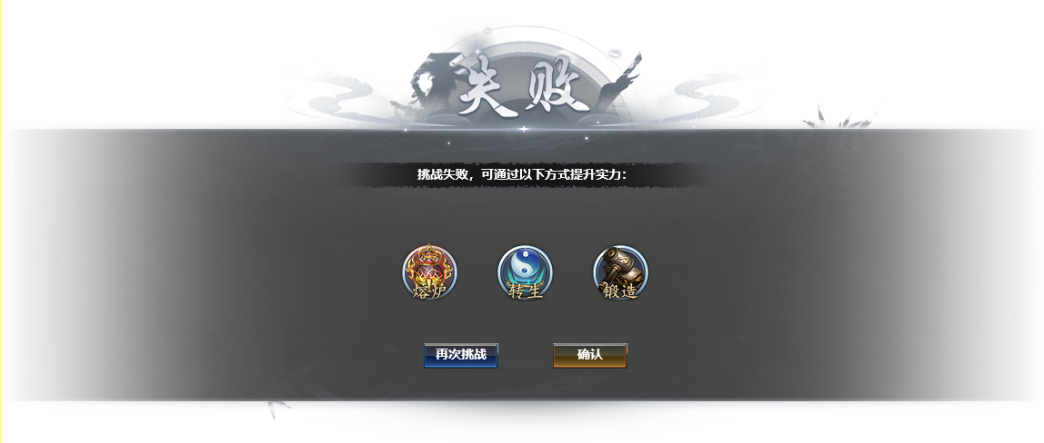

 | 恭喜获得



 | 参考界面

功能美需
UI需求

 | 序号 | 类型 | 对应界面 | 内容 | 功能需求 | 策划建议 | 参考图
 | 1 | UI
 | 2 | UI
 | 3 | UI
 | 4 | UI
 | 5 | UI
 | 6 | UI
 | 7 | UI
 | 8 | UI
 | 9 | UI
 | 10 | UI
 | 11 | UI
 | 12 | UI
 | 13 | UI
 | 14 | UI
 | 15 | UI
 | 16 | UI
 | 17 | UI
 | 18 | UI
 | 19 | UI

背景图需求

 | 序号 | 类型 | 对应界面 | 内容 | 功能需求 | 策划建议 | 参考图
 | 1 | 2D原画
 | 2 | 2D原画
 | 3 | 2D原画
 | 4 | 2D原画
 | 5 | 2D原画
 | 6 | 2D原画

道具图标需求

动效需求

 | 序号 | 类型 | 内容 | 描述 | 功能需求 | 策划建议 | 参考图

其他 （ICON，模型，表情等）

 | 序号 | 类型 | 对应界面 | 内容 | 功能需求 | 策划建议 | 参考图
 | 1 | ICON | 主界面 | 主界面代表技能功能的入口图标 | 主界面代表技能功能的入口图标 |  | 

参考界面
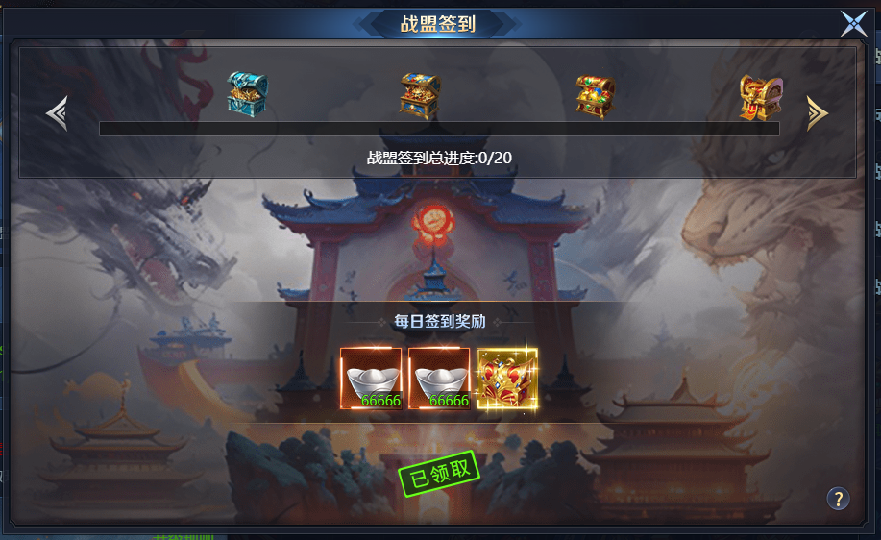
参考图

 | 参考游戏

